三星条件UI
战斗界面中的评分参数悬浮框参考下图：
展开状态 | 收回状态
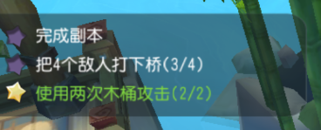
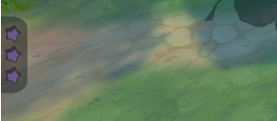

需要修改的地方：
将紫色的星修改为灰色的星（用下图的黑星修改，需要调整其质感），金色的星仍为金色的星。

绿色字体和白色字体的颜色不变。

显示逻辑：
1、关卡开始后，呼出悬浮框，5秒后收回（这5秒不计入关卡进行时间内）。
2、当某条通关条件达成或失败后，该条件描述需要即时刷新其星星颜色和字体颜色。
3、当悬浮框处于收回状态时，再次点击可以重新展开悬浮框。
4、玩家手动点开悬浮框后，悬浮框不会自动消失，直到玩家再次点击悬浮框。
5、当关卡中有对话时，呼出悬浮框的优先级优于剧情对话的进行。也就是说，在悬浮框显示5秒消失后再展开剧情对话。

